数据类型
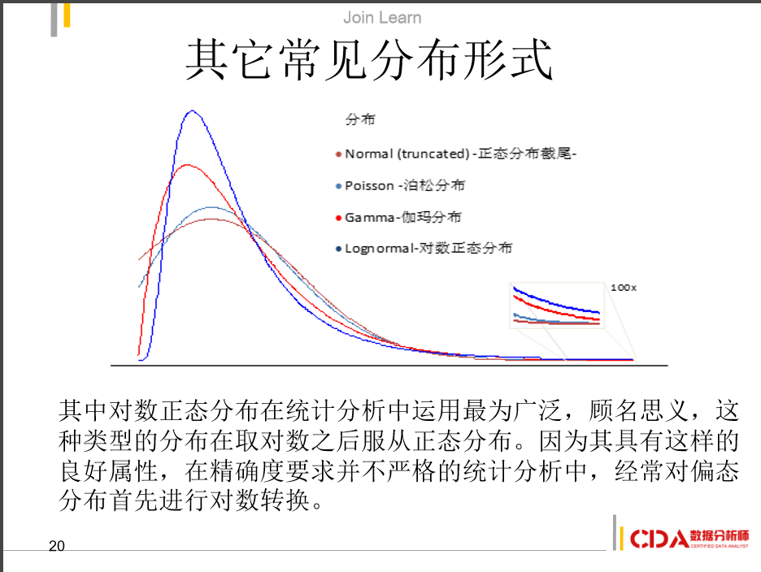
名称 | 特点
众数 | 不受极端值影响
 | 不唯一
 | 分布偏斜程度大时应用
中位数 | 不受极端值影响
 | 分布偏斜程度大时应用
均值 | 易受极端值影响
 | 数学性质优良
 | 偏斜接近0时应用

数据类型 | 分类数据 | 顺序数据 | 间隔数据 | 比率数据
实用范围 | 众数 | 中位数 | 平均数 | 平均数
 |  | 四分位数 | 众数 | 调和平均数
 |  | 众数 | 四分位数 | 几何平均数
 |  |  |  | 中位数
 |  |  |  | 四分位数
 |  |  |  | 众数

在最终的分析中，所有 知识皆为历史
在抽象的意义下，所有 科学皆为数学
在理性的世界里，所有判断皆为统计

回到郭飞的博客
回到统计学目录

描述性统计
均值 | mean | nanmean | geomean | harmmean
中位数 | median
众数 | mode
全距 | range
四分位距 | prctile(w,25)-prctile(w,75)
方差 | var
标准差 | std
偏度 | skewness
峰度 | kurtosis(x)
变异系数

盒须图 | boxplot

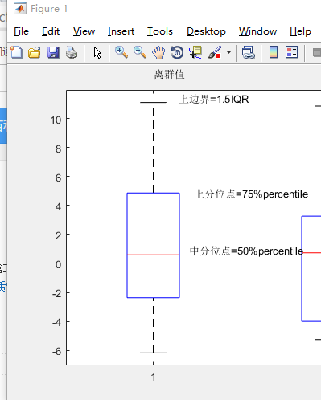

回到郭飞的博客
回到统计学目录

RFM
R | Recency | 最近一次消费到现在的时间
F | Frequency | 消费频率 | 研究时间段内的消费频率
M | Monetary | 消费金额 | 研究时间段内的消费总金额

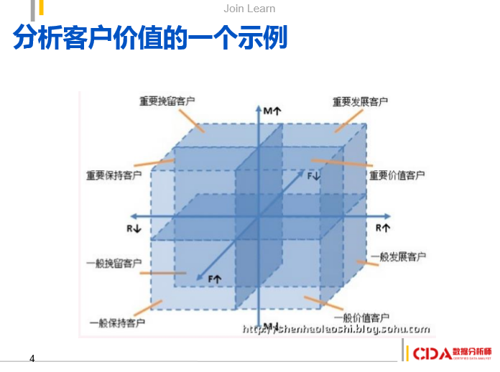

 | 回到郭飞的博客
 | 回到统计学目录

